Visibilidad
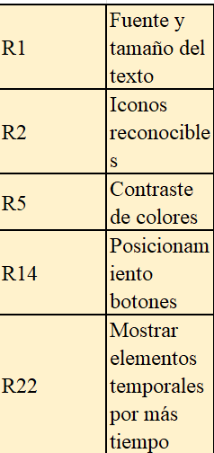
Frecuencia de uso | R1 | R2 | R5 | R14 | R22 | Peso local | 0.05741
R1 | 1 | 3 | 0.5 | 5 | 0.11111111111 | 0.23972 | 0.2739
R2 | 0.33333333333 | 1 | 0.33333333333 | 5 | 7 | 0.20478 | 0.0374
R5 | 2 | 3 | 1 | 7 | 9 | 0.45715 | 0.36871
R14 | 0.2 | 0.2 | 0.14285714286 | 1 | 2 | 0.061852
R22 | 0.11111111111 | 0.14285714286 | 0.11111111111 | 0.5 | 1 | 0.036506
Consistencia |  |  |  |  |  | 0.0096986

Importancia problema | R1 | R2 | R5 | R14 | R22 | Peso
R1 | 1 | 3 | 2 | 6 | 8 | 0.43949
R2 | 0.33333333333 | 1 | 0.5 | 3 | 4 | 0.16285 | 0.23949
R5 | 0.5 | 2 | 1 | 5 | 7 | 0.28802 | 0.62322
R14 | 0.16666666667 | 0.33333333333 | 0.2 | 1 | 2 | 0.067307 | 0.13729
R22 | 0.125 | 0.25 | 0.14285714286 | 0.5 | 1 | 0.042337
Consistencia |  |  |  |  |  | 0.013455
 |  |  |  |  |  |  | 0.04904
Facilidad implementacion | R1 | R2 | R5 | R14 | R22 | Peso | 0.10149
R1 | 1 | 3 | 5 | 2 | 0.5 | 0.27242 | 0.00824
R2 | 0.33333333333 | 1 | 0.5 | 0.33333333333 | 0.14285714286 | 0.06006 | 0.15877
R5 | 0.2 | 2 | 1 | 0.5 | 0.2 | 0.083948
R14 | 0.5 | 3 | 2 | 1 | 0.5 | 0.16889
R22 | 2 | 7 | 5 | 2 | 1 | 0.41468
Consistencia |  |  |  |  |  | 0.029512

Recomendaciones | Peso categoria | Peso global
R1 | 0.36871 | 0.1702
R2 | 0.15878 | 0.073293
R5 | 0.30051 | 0.13871 |  |  |  |  | 0.1702
R14 | 0.079947 | 0.036903 |  |  |  |  | 0.073293
R22 | 0.09206 | 0.042495 |  |  |  |  | 0.13871
 |  |  |  |  |  |  | 0.036903
 |  |  |  |  |  |  | 0.042495
 |  |  |  |  |  |  | 0.080731
 |  |  |  |  |  |  | 0.084078
 |  |  |  |  |  |  | 0.035532
 |  |  |  |  |  |  | 0.020718
 |  |  |  |  |  |  | 0.0351
 |  |  |  |  |  |  | 0.052315
 |  |  |  |  |  |  | 0.032503
 |  |  |  |  |  |  | 0.018016
 |  |  |  |  |  |  | 0.024539
 |  |  |  |  |  |  | 0.014957
 |  |  |  |  |  |  | 0.048144
 |  |  |  |  |  |  | 0.021131
 |  |  |  |  |  |  | 0.0071329
 |  |  |  |  |  |  | 0.011613
 |  |  |  |  |  |  | 0.017931
 |  |  |  |  |  |  | 0.022806
 |  |  |  |  |  |  | 0.01115

Errores
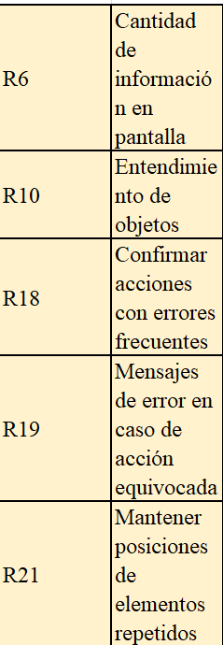
Frecuencia de uso | R6 | R10 | R18 | R19 | R21 | Peso
R6 | 1 | 5 | 7 | 7 | 6 | 0.56045
R10 | 0.2 | 1 | 4 | 4 | 2 | 0.20026
R18 | 0.14285714286 | 0.25 | 1 | 2 | 2 | 0.098174
R19 | 0.14285714286 | 0.25 | 0.5 | 1 | 2 | 0.076689
R21 | 0.16666666667 | 0.5 | 0.5 | 0.5 | 1 | 0.064432
Consistencia |  |  |  |  |  | 0.086373

Importancia problema | R6 | R10 | R18 | R19 | R21 | Peso
R6 | 1 | 0.5 | 3 | 4 | 3 | 0.27747
R10 | 2 | 1 | 4 | 5 | 4 | 0.42954
R18 | 0.33333333333 | 0.25 | 1 | 2 | 2 | 0.12864
R19 | 0.25 | 0.2 | 0.5 | 1 | 0.5 | 0.065868
R21 | 0.33333333333 | 0.25 | 0.5 | 2 | 1 | 0.098479
Consistencia |  |  |  |  |  | 0.025162

Facilidad de implementacion | R6 | R10 | R18 | R19 | R21 | Peso
R6 | 1 | 0.5 | 0.25 | 0.33333333333 | 0.16666666667 | 0.058348
R10 | 2 | 1 | 0.33333333333 | 0.5 | 0.2 | 0.091534
R18 | 4 | 3 | 1 | 2 | 0.5 | 0.25514
R19 | 3 | 2 | 0.5 | 1 | 0.33333333333 | 0.15634
R21 | 6 | 5 | 2 | 3 | 1 | 0.43863
Consistencia |  |  |  |  |  | 0.010364

Recomendaciones | Peso categoria | Peso global
R6 | 0.31516 | 0.080731
R10 | 0.32822 | 0.084078
R18 | 0.13871 | 0.035532
R19 | 0.08088 | 0.020718
R21 | 0.13702 | 0.0351

Navegacion
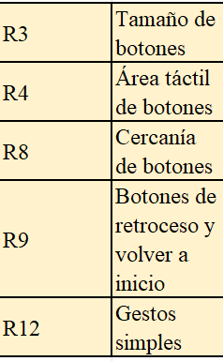
Frecuencia de uso | R3 | R4 | R8 | R9 | R12 | Peso
R3 | 1 | 1 | 3 | 5 | 7 | 0.36785
R4 | 1 | 1 | 3 | 4 | 6 | 0.34351
R8 | 0.33333333333 | 0.33333333333 | 1 | 3 | 5 | 0.16777
R9 | 0.2 | 0.25 | 0.33333333333 | 1 | 2 | 0.07584
R12 | 0.14285714286 | 0.16666666667 | 0.2 | 0.5 | 1 | 0.045038
Consistencia |  |  |  |  |  | 0.025002

Importancia problema | R3 | R4 | R8 | R9 | R12 | Peso
R3 | 1 | 2 | 4 | 2 | 3 | 0.36636
R4 | 0.5 | 1 | 2 | 1 | 2 | 0.19286
R8 | 0.25 | 0.5 | 1 | 0.5 | 0.33333333333 | 0.083526
R9 | 0.5 | 1 | 2 | 1 | 4 | 0.23157
R12 | 0.33333333333 | 0.5 | 3 | 0.25 | 1 | 0.12569
Consistencia |  |  |  |  |  | 0.063685

Facilidad de implementacion | R3 | R4 | R8 | R9 | R12 | Peso
R3 | 1 | 2 | 2 | 5 | 3 | 0.37253
R4 | 0.5 | 1 | 0.33333333333 | 4 | 2 | 0.18869
R8 | 0.5 | 3 | 1 | 2 | 2 | 0.25015
R9 | 0.2 | 0.25 | 0.5 | 1 | 0.5 | 0.072324
R12 | 0.33333333333 | 0.5 | 0.5 | 2 | 1 | 0.11631
Consistencia |  |  |  |  |  | 0.061954

Recomendaciones | Peso categoria | Peso global
R3 | 0.36756 | 0.052315
R4 | 0.22837 | 0.032503
R8 | 0.12658 | 0.018016
R9 | 0.17241 | 0.024539
R12 | 0.10509 | 0.014957

Comprension
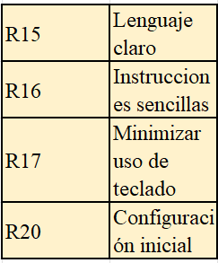
Frecuencia de uso | R15 | R16 | R17 | R20 | Peso
R15 | 1 | 3 | 7 | 3 | 0.52553
R16 | 0.33333333333 | 1 | 5 | 2 | 0.25632
R17 | 0.14285714286 | 0.2 | 1 | 0.33333333333 | 0.059158
R20 | 0.33333333333 | 0.5 | 3 | 1 | 0.159
Consistencia |  |  |  |  | 0.027074

Importancia del problema | R15 | R16 | R17 | R20 | Peso
R15 | 1 | 3 | 7 | 4 | 0.56795
R16 | 0.33333333333 | 1 | 3 | 2 | 0.22436
R17 | 0.14285714286 | 0.33333333333 | 1 | 0.5 | 0.073828
R20 | 0.25 | 0.5 | 2 | 1 | 0.13386
Consistencia |  |  |  |  | 0.0076296

Facilidad de implementacion | R15 | R16 | R17 | R20 | Peso
R15 | 1 | 2 | 3 | 6 | 0.4891
R16 | 0.5 | 1 | 2 | 4 | 0.28301
R17 | 0.33333333333 | 0.5 | 1 | 2 | 0.15192
R20 | 0.16666666667 | 0.25 | 0.5 | 1 | 0.075962
Consistencia |  |  |  |  | 0.0038368

 | Recomendaciones | Peso categoria | Peso global
 | R15 | 0.54697 | 0.048144
 | R16 | 0.24007 | 0.021131
 | R17 | 0.081036 | 0.0071329
 | R20 | 0.13193 | 0.011613

Asistencia
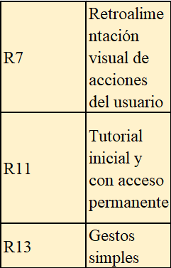
Frecuencia de uso | R7 | R11 | R13 | Peso
R7 | 1 | 7 | 2 | 0.59072
R11 | 0.14285714286 | 1 | 0.2 | 0.07546
R13 | 0.5 | 5 | 1 | 0.33382
Consistencia |  |  |  | 0.012222 | 0.0070885

Importancia del problema | R7 | R11 | R13 | Peso
R7 | 1 | 0.5 | 2 | 0.29726
R11 | 2 | 1 | 3 | 0.53896
R13 | 0.5 | 0.33333333333 | 1 | 0.16378
Consistencia |  |  |  | 0.0079385 | 0.0046043

Facilidad de implementacion | R7 | R11 | R13 | Peso
R7 | 1 | 0.25 | 0.5 | 0.13729
R11 | 4 | 1 | 3 | 0.62322
R13 | 2 | 0.33333333333 | 1 | 0.23949
Consistencia |  |  |  | 0.015808 | 0.0091686

Recomendaciones | Peso categoria | Peso global
R7 | 0.34558 | 0.017931
R11 | 0.43952 | 0.022806
R13 | 0.2149 | 0.01115

